目录
一级 | 二级 | 三级 | 四级 | 说明 | 研发 |  |  | 运维 |  |  | 管控 |  |  | 综合
 |  |  |  |  | 研发人员 | 测试人员 | 研发经理 | 运维支持 | DBA | 运维经理 | 质量管理 | 信息安全 | 管控经理 | 部门负责人 | 项目经理 | 外部人员
dev-系统编码 | code | branches | / | 开发库-分支目录 |  |  |  | /
 |  | trunk |  | 开发库-主干 | RW |  |  | /
 |  | tags | V1.0…… | 基线库-代码 |  |  |  | /
 | doc | 1-projectManage |  | 基线库-文档-立项管理
 |  | 2-requirement |  | 基线库-文档-需求管理
 |  | 3-design |  | 基线库-文档-设计文档
 |  | 4-test |  | 基线库-文档-测试文档 |  |  | R
版本管理的调整方案:
1.对于目录结构建设，提倡代码/文档库分离。
版本库目录路径：E:\Repositories\GHS
项目目录结构规范：GHS_code（项目名称必须英文字母）
branches
branchesV1.0
branchesV1.1
branchesV1.0.1
........
trunk
tags
tagsV1.0
tagsV1.1
tagsV1.2
........
GHS_doc
1-projectManage
2-requirement
3-design
4-test
5-maintenance
6-reference
7-others
2.对于用户认证，将采取域认证的方式代替subversion认证。
SVN结合域认证的优势与劣势：
优势：安全性好、节省人力、效率提高。
劣势：不能分组、供应商方无账号访问。
供应商
3.对于文档库中的交付件定期核查完成度。
 |  | 5-maintenance |  | 基线库-文档-系统维护
 |  | 6-reference |  | 基线库-文档-参考文档
 |  | 7-others |  | 基线库-文档-其他

开发库、基线库、系统发布/产品发布库（暂无需）
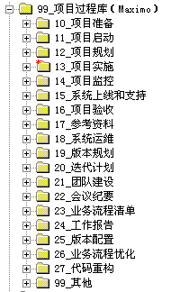
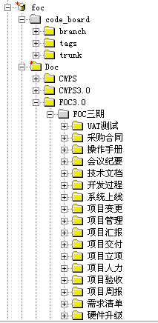
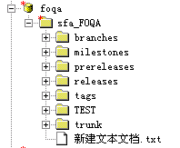
开发库-文档 | 文档 | 项目阶段 | 说明
立项管理 (1-projectManage) | 项目立项\可行性分析报告 | 项目立项阶段
 | 项目立项\项目立项报告 | 项目立项阶段
 | 项目立项\项目合同书 | 项目立项阶段 | 注意隐藏金额相关信息
 | 项目立项\项目章程 | 项目立项阶段 |  | fd
 | 项目立项\项目整体计划 | 项目立项阶段
 | 项目立项\立项评审 | 项目立项阶段
 | 项目计划\项目里程碑计划 | 项目计划阶段 | 必交，源自项目整体计划
 | 项目计划\项目详细计划 | 实时
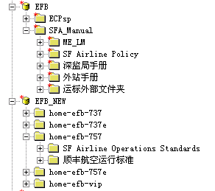
 | 会议纪要 | 实时
 | 风险管理 | 实时
 | 系统试运行\系统试运行报告 | 试运行阶段
 | 项目结项\项目总结 | 项目结项 | 项目验收、总结相关文档
需求管理 (2-requirement) | 用户需求\需求申请表 | 需求分析阶段
 | 用户需求\用户需求说明书 | 需求分析阶段
 | 用户需求\用户资料 | 需求分析阶段
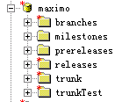
 | 需求调研 | 需求分析阶段
 | 需求原型 | 需求分析阶段
 | 需求规格说明书 | 需求分析阶段 | 必交
 | 需求评审 | 需求分析阶段 | 必交
 | 需求变更\需求变更记录表 | 实时 | 必交
设计文档 (3-design) | 概要设计\概要设计说明书 | 设计阶段
 | 数据库设计\数据库设计说明书 | 设计阶段 | 必交
 | 详细设计\详细设计说明书 | 设计阶段
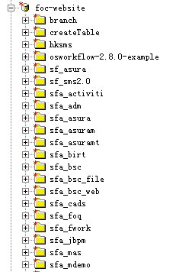
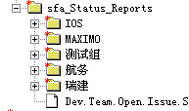
 | 接口设计\系统接口清单 | 设计阶段 | 必交
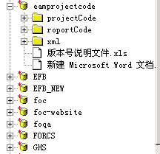
 | 接口设计\系统接口参考手册 | 设计阶段
 | 架构设计\系统部署设计（逻辑） | 设计阶段 | 必交
 | 架构设计\架构设计文档 | 设计阶段 | 必交
 | 界面设计 | 设计阶段
测试文档 (4-test) | 测试计划 | 系统测试阶段
 | 测试方案 | 系统测试阶段
 | 测试用例 | 系统测试阶段
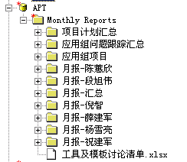
 | 集成测试\系统测试报告 | 系统测试阶段 | 必交
 | 集成测试\系统安全评估报告 | 用户测试阶段
 | 性能测试\性能测试方案 | 系统测试阶段
 | 性能测试\性能测试脚本 | 系统测试阶段
 | 性能测试\性能测试报告 | 用户测试阶段 | 必交
 | UAT测试\用户测试信息登记表 | 用户测试阶段 | 必交
 | UAT测试\用户测试报告 | 用户测试阶段 | 必交
系统维护 (5-maintenance) | 系统部署\系统升级方案 | 系统测试阶段
 | 系统部署\系统发布过程检查表 | 发布/转运维阶段 | 必交
 | 系统部署\系统部署图（物理） | 发布/转运维阶段 | 必交
 | 系统手册\系统安装手册 | 发布/转运维阶段 | 必交
 | 系统手册\用户使用手册 | 发布/转运维阶段 | 必交
 | 系统手册\系统管理手册 | 发布/转运维阶段 | 必交
 | 系统手册\培训资料 | 实时
 | 系统手册\用户使用FAQ | 实时
 | 系统运维\系统起停机操作指引 | 发布/转运维阶段
 | 系统运维\系统应用例行检查指引 | 发布/转运维阶段
 | 系统运维\系统数据保存规则和清理方案 | 发布/转运维阶段
 | 系统运维\系统运维FAQ文档 | 发布/转运维阶段
 | 系统运维\系统应急方案 | 发布/转运维阶段 | 必交
 | 系统运维\系统应急预演记录与报告 | 发布/转运维阶段
 | 系统运维\系统SLA | 发布/转运维阶段
参考文档 (6-reference) | 测试资料
 | 开发资料
 | 行业资料
 | 文档模板

流程制度库
部门工作库
软件工具库

